IPF
Comisión Municipal del Deporte Apaseo el Grande INDICADORES DE POSTURA FISCAL Del 1 de Enero al 31 de Diciembre de 2023 (Cifras en Pesos)

Concepto |  | Estimado/Aprobado | Devengado | Recaudado/Pagado

I. Ingresos Presupuestarios (I=1+2) |  | 3,916,422 | 4,836,996 | 4,836,996
 | 1. Ingresos del Gobierno de la Entidad Federativa 1
 | 2. Ingresos del Sector Paraestatal 1 | 3,916,422 | 4,836,996 | 4,836,996

II. Egresos Presupuestarios (II=3+4) |  | 3,916,422 | 4,862,834 | 4,003,810
 | 3. Egresos del Gobierno de la Entidad Federativa 2
 | 4. Egresos del Sector Paraestatal 2 | 3,916,422 | 4,862,834 | 4,003,810

III. Balance Presupuestario (Superávit o Déficit) (III = I - II) |  | 0 | -25,837 | 833,187

Concepto |  | Estimado/Aprobado | Devengado | Recaudado/Pagado

III. Balance Presupuestario (Superávit o Déficit) |  | 0 | -25,837 | 833,187

IV. Intereses, Comisiones y Gastos de la Deuda |  | 0 | 0 | 0

V. Balance Primario (Superávit o Déficit) (V= III + IV) |  | 0 | -25,837 | 833,187

Concepto |  | Estimado/Aprobado | Devengado | Recaudado/Pagado

A. Financiamiento

B. Amortización de la deuda

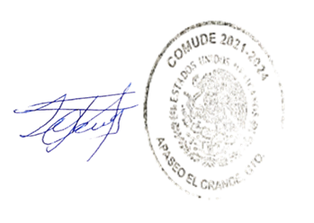
C. Endeudamiento ó desendeudamiento (C = A - B) |  | 0 | 0 | 0

